Test 1
Demand during lead time follows normal distribution.

$$G\left(R\right)=\frac{b}{h+b}→0.9≤\frac{b}{5+b }→b≥\$45$$

Test 2
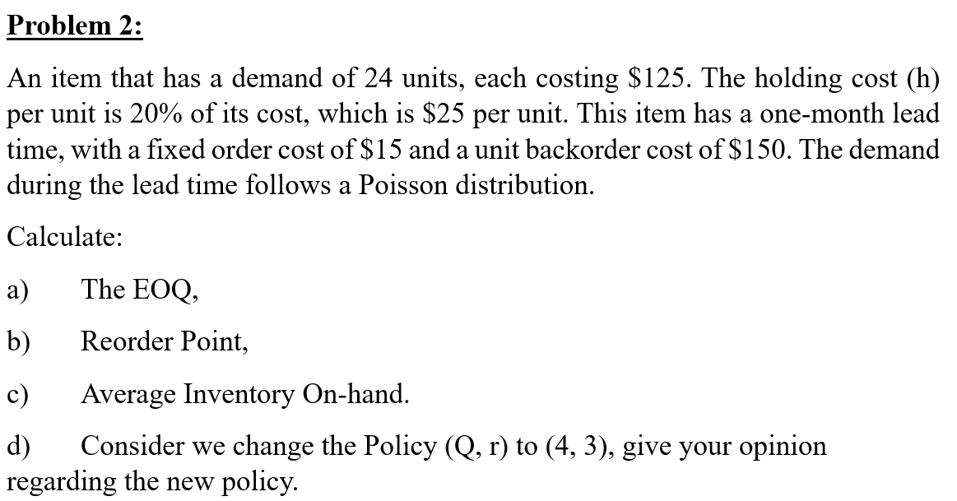
$$θ=E\left(D\right)×l$$
$$G\left(r^{∗}\right)=\frac{b}{h+b}$$
 |  |  |  |  |  |  | 2 | units/year | --> expected demand during lead time

$$EOQ=\sqrt{\frac{2AD}{h}}$$
 |  |  |  |  |  | Unit ( Tonne ) | Phôi thép | HRC | Thép thanh | Ống thép đen | Tôn
 |  |  |  |  |  | Annual Demand | 856,796.98 | 1,951,181.67 | 3,675,240.40 | 994,222.99 | 395,227.75
 |  |  |  |  | a. | EOQ | 165,233.00 | 249,348.00 | 342,216.00 | 177,992.00 | 112,223.00
 |  |  |  |  |  | Time per order ( month ) | 2.31 | 1.53 | 1.12 | 2.15 | 3.41
 |  |  |  |  | b. | G(r*) Prob{X ≤ x}, c.d.f of demand during leadtime | 0.99998139929 | 0.99998139929 | 0.99998139929 | 0.99998139929 | 0.99998139929
 |  |  |  |  |  | θ ( E(X) mean demand during leadtime ) | 77,120.54 | 175,626.42 | 330,809.44 | 89,490.30 | 35,574.56 | r | p(r) | G(r) | B(r)
 |  |  |  |  |  | Var ( std dev of demand during leaditme. ) | 41,797.40 | 94,758.37 | 176,890.30 | 48,003.27 | 19,015.44 | 0 | 0.135 | 0.135 | 2.000
 |  |  |  |  |  | G(r*) | 0.99998139929 | 0.99998139929 | 0.99998139929 | 0.99998139929 | 0.99998139929 | 1 | 0.271 | 0.406 | 1.135
 |  |  |  |  |  | z - statistics - Normal Distribution | 0.84 | 0.84 | 0.84 | 0.84 | 0.84 | 2 | 0.271 | 0.677 | 0.541
 |  |  |  |  |  | Re - order point | 112,286.37 | 255,350.45 | 479,634.38 | 129,877.38 | 51,573.02 | 3 | 0.180 | 0.857 | 0.218
 |  |  |  |  |  | Safety stock ( monthly ) | 35,165.83 | 79,724.03 | 148,824.93 | 40,387.08 | 15,998.46 | 4 | 0.090 | 0.947 | 0.075
 |  |  |  |  |  |  |  |  |  |  |  | 5 | 0.036 | 0.983 | 0.022
 |  |  |  |  |  |  |  |  |  |  |  | 6 | 0.012 | 0.995 | 0.006
Demand during lead time follows Poisson distribution. |  |  |  |  |  |  |  |  |  |  |  | 7 | 0.003 | 0.999 | 0.001
 |  |  |  |  |  |  |  |  |  |  |  | 8 | 0.001 | 1.000 | 0.000
D = | 856796.97968 | units/year | --> expected demand per month E(D) |  |  |  |  |  |  |  |  | 9 | 0.000 | 1.000 | 0.000
c = | 1310.00 | /units |  |  |  |  |  |  |  |  |  | 10 | 0.000 | 1.000 | 0.000
h = | 144.10 | /units
l = | 1 | month = 1/12 year |  |  |  |  |  |  |  |  |  | p(r) = POISSON.DIST(r, θ, false)
A = | $2,295,868 |  |  |  |  |  |  |  |  |  |  | G(r) = POISSON.DIST(r, θ, true)
b = | $7,746,873 |  |  |  |  | Using the above table, G(r*) = 0.857 when r*=112,286.55 |  |  |  |  |  | B(r) = θp(r)+(θ-r)[1-G(r)]
$$B\left(Q^{∗},r^{∗}\right)=\frac{1}{Q^{∗}}\sum_{x=r^{∗}+1}^{r^{∗}+Q^{∗}}{B\left(x\right)}=\frac{1}{Q^{∗}}[B\left(4\right)+B\left(5\right)+B\left(6\right)+B\left(7\right)+B\left(8\right)+B\left(9\right)]$$
 |  |  |  |  | c. | B(Q*,r*) ( average backorder level) | 0.00000064

$$I\left(Q^{∗},r^{∗}\right)=\frac{Q^{∗}+1}{2}+r^{∗}−θ+B\left(Q^{∗},r^{∗}\right)$$
 |  |  |  | Inventory On Hand |  | I(Q*,r*) | 82,618.000

$$F\left(Q^{∗}\right)=\frac{D}{Q^{∗}}$$
 |  |  |  |  | d. | For (Q*=6, r*=3) policy:
 |  |  |  |  |  |  | F(Q*) | 5.19
$$S\left(Q^{∗},r^{∗}\right)=1−\frac{1}{Q^{∗}}\left[B\left(r^{∗}\right)−B\left(r^{∗}+Q^{∗}\right)\right]=1−\frac{1}{Q^{∗}}\left[B\left(3\right)−B\left(9\right)\right]$$
 |  |  |  |  |  | average backorder level | B(Q*,r*) | 0.000

 |  |  |  |  |  | average on-hand inventory level | I(Q*,r*) | 82,618.000

 |  |  |  |  |  | service level (average fill rate), fraction of orders filled from stock | S(Q*,r*) | 1.000

 |  |  |  |  |  | For (Q=4, r=3) policy:
 |  |  |  |  |  |  | F(Q) | 214199.24492
$$B\left(Q,r\right)=\frac{1}{Q}\sum_{x=r+1}^{r+Q}{B\left(x\right)}=\frac{1}{Q}[B\left(4\right)+B\left(5\right)+B\left(6\right)+B(7)]$$
 |  |  |  |  |  |  | B(Q,r) | 0.034981321331

 |  |  |  |  |  |  | I(Q,r) | 3.5349813213

$$S\left(Q,r\right)=1−\frac{1}{Q}\left[B\left(r\right)−B\left(r+Q\right)\right]=1−\frac{1}{Q}\left[B\left(3\right)−B\left(7\right)\right]$$
 |  |  |  |  |  |  | S(Q,r) | 0.92779100972

 |  |  |  |  |  | (Q,r) | (6,3) | (4,3)
 |  |  |  |  |  | F(Q) | 5.1853865734 | 214199.24492
 |  |  |  |  |  | B(Q,r) | 0.0000 | 0.0350
 |  |  |  |  |  | I(Q,r) | 82618.0000 | 3.5350
 |  |  |  |  |  | S(Q,r) | 1.0000 | 0.9278

 |  |  |  |  |  | The (Q=4, r=3) policy will lower the service level while reducing the inventory level.
 |  |  |  |  |  | However, the cost of achieving this is 2 additional replenishment orders per year.

